04.5.2026
BIÊN BẢN HỌP
 | Ngày họp : | 04/05/2026
 | Địa điểm họp: | Dego Coffee
 | Thành phần tham gia: | Team Thu Mua, Ban KSKH
 | Mục đích cuộc họp: | Triển khai Quy trình thu mua và giải quyết khó khăn vướng mắc trong quá trình sử dụng form

STT | NỘI DUNG/VẤN ĐỀ | THẢO LUẬN NỘI DUNG | KẾT LUẬN | DEADLINE | NS PHỤ TRÁCH | NS HỖ TRỢ | BP NHẬN KẾT QUẢ | GHI CHÚ
 | (Nội dung dự kiến trước cuộc họp hoặc vấn đề phát sinh trong cuộc họp) | (Nhân sự - nội dung trao đổi chi tiét trong cuộc họp) | (Các vấn đề/công việc thống nhất/kết luận trong cuộc họp) | (Thời gian hoàn thành công việc) | (Người phụ trách thực hiện công việc theo kết luận) | (Người hỗ trợ NS phụ trách thực hiện công việc) | (Bộ phận/Nhân sự tiếp nhận kết quả công việc theo kết luận) | (Những nội dung khác cần lưu ý)
1 | CẤU TRÚC XÂY FOLDER LƯU TRỮ - thêm mục số 8. HOÁ ĐƠN cho tất cả Sheet các bạn NSTM Link Drive: CẤU TRÚC XÂY FOLDER LƯU TRỮ | 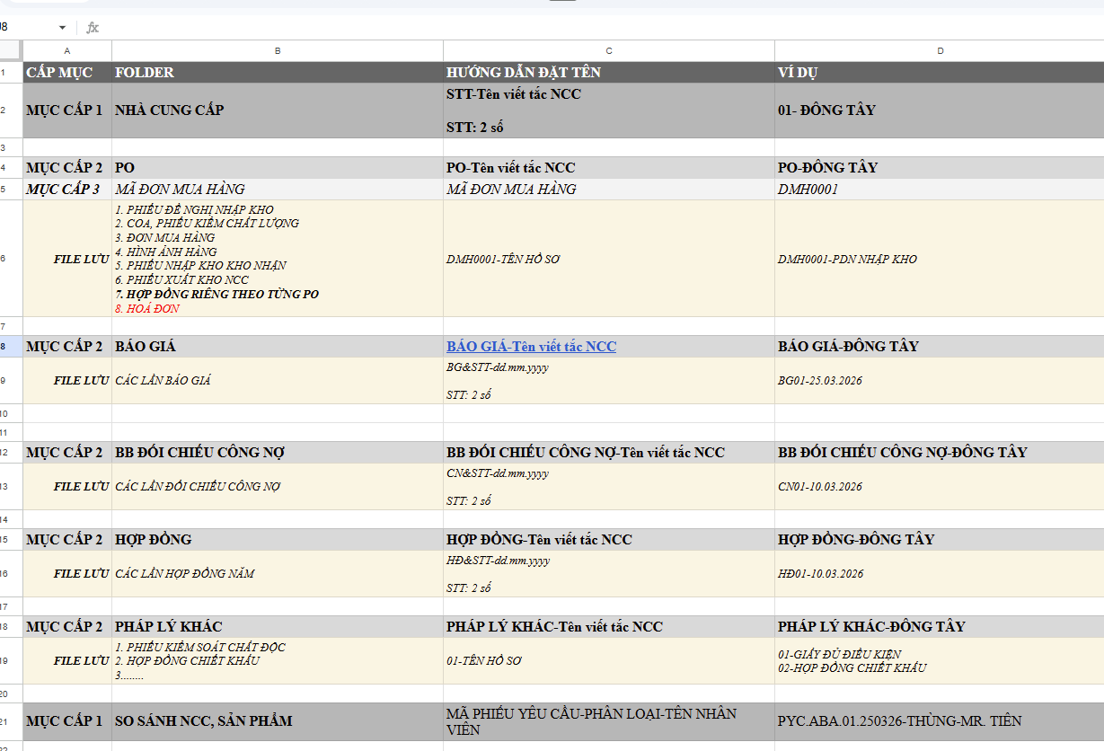 | - Báo Giá, Hợp đồng cập nhật liên tục (có thể chụp màn hình zalo ) - Po tạm thời ngưng đẩy thông tin lên folder; + Dời qua tháng 6 - Ms Quyên không có thời gian, - Mr Tiên, Ms Dư cập nhật bù dữ liệu 15/5 - Ms Dung cập nhật bù => Bổ sung deadline |  |  |  |  | Tiên, Quyên chỉ cập nhật Hợp đồng
2 | Phân công dữ liệu HQ và các Báo cáo NL với Cơ quan nhà nước |  | Họp khai báo + báo cáo thu mua: Ngân, Tiên, Quyên 14h ngày 4/5
3 | Trao đổi với anh Toàn vv Dữ liệu Hải quan mua định kỳ thì thực hiện phiếu yêu cầu thế nào |  | Ngân - 5/5
4 | Quy trình Thu mua VTBB, trao đổi với Ly có cần tạo Group Zalo: YÊU CẦU TEST MẪU VTBB không |  | Tạo Group và tạo quy trình con cho test VTBB (nếu chưa có)
5 | Yêu cầu 1 Chữ ký số của BPTM, Quy định kế toán giữ |  | Ngân - 5/5
6 | Trao đổi với Yến Ly, có Trường hợp có công việc nào ngoài phiếu yêu cầu mà THU MUA thực hiện thay Điều phối |  | Mr Tiên, Ms Quyên: không còn cv nào ngoài quy trình đã triển khai
7 | Thông báo thời gian kiểm tra dữ liệu nhập đầy đủ của NSTM trên Drive: định kỳ 15h. NSTM nên cập nhật dữ liệu trước 15h hàng ngày Nếu sau 15h sẽ tính cho ngày hôm sau |  | Nếu công việc vẫn đang xử lý sau 15h chiều thì ghi nhận vào Cột ghi chú tiến độ về tiến độ công việc vẫn đang thực hiện.
8 | Tập huấn sử dụng Sheet Đề nghị thanh toán cho các NSTM (Sheet DNTT đã copy cho tất cả các sheet của NSTM) |  | Đã training
9 | Hoàn thiện 3. QT MUA HÀNG ICARE theo Quy trình thu mua hiện tại của Thu mua | Cập nhật 3. QT MUA HÀNG ICARE | Ngân - 5/5 KT phản hồi - 6/5 | Trang đã tách file và gửi Ms Ngân Khai báo và QT TM Icare
10 | Tổng hợp tất cả các File Quy trình thu mua để gởi quy trình thu mua cho Kế toán, lab, kd, sx, nhà máy |  | Sắp xếp lịch họp thu mua để triển khai quy trình các BP có liên quan sau 6/5
11 | Bổ sung nội dung Lấy mẫu từ 2-3 NCC vào Quy trình: 1. QT KHẢO SÁT SP-NCC |  | Đã training
12 | Bổ sung nhóm Zalo vào 1. QT KHẢO SÁT SP-NCC |  | Đã training
13 | Trao đổi với Ms Dung về tiến độ nhập hoá đơn của các đơn hàng |  | Ms Dư check Ms Dung
14 | *Trong Quy trình: 2. QT THU MUA NL TRONG NƯỚC / 8. Thực hiện mua hàng: - Đối với NM Dego: Trước 1 ngày giao hàng, gửi mã đơn mua hàng cho kho nhận trên nhóm zalo tương ứng trước 16h chiều (Nhóm Zalo: NMNB- KẾ HOẠCH NHẬP NL) - Kiểm tra khi nhận hàng: Điều phối NL/nhà máy kiểm tra đối chiếu số lượng, ngoại dạng của NL với phiếu xuất kho, gửi hình ảnh NL có số lô kèm chứng từ có xác nhận của bên giao bên nhận lên nhóm. NSTM gửi COA cho nhà máy theo đúng số lô trên bao bì. *Hiện tại: - NSTM có thông báo hàng về cho 2 nhóm: + Nhà máy: NMNB-ĐỀ NGHỊ MUA NGUYÊN LIỆU + Kế toán: THU MUA SX - GỬI ĐƠN MUA HÀNG NM DEGO - Kiểm tra khi nhận hàng: Nhà máy có gởi xác nhận PXK có Số MĐH, hình ảnh, đầy đủ chữ ký bên giao bên nhận lên nhóm NMNB- KẾ HOẠCH NHẬP NL. ==> Như vậy có cập nhật thêm tên nhóm Zalo vào Quy trình không | Thảo luận công việc hiện tại so với quy trình thực hiện | Ms Dư + Ms Trang bổ sung vào qtrinh NMNB-ĐỀ NGHỊ MUA NGUYÊN LIỆU thêm nhóm zalo | Trang đã thêm xong
15 | NCC Xuất sai Thông tin trên HOÁ ĐƠN: là Nơi nhận hoá đơn (hay Pháp lý nhận hoá đơn) '- NSTM và Kế toán, NCC kết hợp xử lý trong ngày '- Ghi nhận vào Quy trình mục Kiểm tra hoá đơn và Xử lý sự cố Sai Hoá đơn tại Bước. Gởi chứng từ nhập kho của các Quy trình thu mua (Xem Sheet Bản sao của QuyTrinhXuLySuCo_Sai Phap ly Nhan Hoa Don) |  | Ms Dư check Ms Dung
16 | Nhắc Deadline: Hợp đồng Nguyên tác đã ký với các nhà cung cấp bổ sung trên Drive trước 29/4/2026 * Nhập thông tin Sheet Theo dõi Hợp đồng Thu mua: Link * Tải file Scan hợp đồng lên thư mục 01-NCC: Link |  | 10/5 Deadline cho cập nhật hợp đồng đã ký với những công ty phát sinh giao dịch - Ms Dư: 30/05 - Ms Quyên: 15/5 cung cấp ds ncc ko ký lại hợp đồng cũ. 20/5 gửi lại hợp đồng ncc chấp nhận ký - Mr Tiên: 30/5
17 | Nhắc Deadline: Đối chiếu công nợ quý I/2026, hoàn thành trước 10/5/2026 |  | Kế toán cần bảng cứng và có ký xác nhận của 2 bên - Ms Quyên: Cung cấp danh sách ncc cần có bảng công nợ - 5/5, Hậu gửi lại bb đối chiếu cho Ms Quyên 6/5 -> Ms Quyên gửi NCC - Ms Dư : Yc NCC gửi bb đối chiếu quý 1 - 6/5, Hậu kiểm tra tháng 1,2, Ms Dư ktra tháng 3 - 10/5, in gửi về trước 15/5 - Ms Tiên: Chậm nhất 10/5 - Ms Dung: Ms Dư cập nhật lại | Ms Quyên đã cung cấp trên nhóm SX - QUẢN LÝ THU MUA

09.05.2026
 | Số: /2026/BBH
BIÊN BẢN HỌP
STT | NỘI DUNG/VẤN ĐỀ | THẢO LUẬN NỘI DUNG | KẾT LUẬN | TIẾN ĐỘ | MỤC TIÊU/TIÊU CHUẨN | DEADLINE | NS PHỤ TRÁCH | NS HỖ TRỢ | BP NHẬN KẾT QUẢ | GHI CHÚ
 | (Nội dung dự kiến trước cuộc họp hoặc vấn đề phát sinh trong cuộc họp) | (Nhân sự - nội dung trao đổi chi tiết trong cuộc họp) | (Các vấn đề/công việc thống nhất/kết luận trong cuộc họp) | (Nhân sự nhập tiến độ) | (Mục tiêu/yêu cầu khi thực hiện công việc Tiêu chuẩn/yêu cầu/nội dung tiếp theo khi thực hiện xong công việc) | (Thời gian hoàn thành công việc) | (Người phụ trách thực hiện công việc theo kết luận) | (Người hỗ trợ NS phụ trách thực hiện công việc) | (Bộ phận/Nhân sự tiếp nhận kết quả công việc theo kết luận) | (Những nội dung khác cần lưu ý)
1 | Tiến độ hoàn thiện ký kết HĐ với NCC | - Ms Dư: 30/05 - Ms Quyên: 15/5 cung cấp ds ncc ko ký lại hợp đồng cũ. 20/5 gửi lại hợp đồng ncc chấp nhận ký - Mr Tiên: 30/5 | - Đang ttrong tiến độ hực hiện, không vướng - Ms Dung: xử lý sau
2 | Thực hiện quy trình: đối chiếu công nợ, dự chi, thanh toán, đánh giá Hợp đồng, khai báo mới | Qua quá trình làm việc thì các nội dung trong quy trình đã đúng đủ chưa? Cần nhân sự xác nhận Kế toán cần bảng cứng và có ký xác nhận của 2 bên - Ms Quyên: Cung cấp danh sách ncc cần có bảng công nợ - 5/5, Hậu gửi lại bb đối chiếu cho Ms Quyên 6/5 -> Ms Quyên gửi NCC - Ms Dư : Yc NCC gửi bb đối chiếu quý 1 - 6/5, Hậu kiểm tra tháng 1,2, Ms Dư ktra tháng 3 - 10/5, in gửi về trước 15/5 - Ms Tiên: Chậm nhất 10/5 - Ms Dung: Ms Dư cập nhật lại | Ms Quyên: + Hậu liên hệ chị Thuỷ KT trích dữ liệu '-Công nợ NCC từ Thuế từ Misa ra. Sau đó xử lý cho Quyên + Chị Thuỷ đưa deadline cung cấp Excel là 9/5 + Ms Quyên hỏi lại Công nợ này Giám đốc ký hay Kế toán ký thay + Ms Quyên check file excel với NCC, nếu ok thì trình ký đóng mộc và gửi NCC ký đóng mộc gửi lại Mr Tiên: T2, 11/5 Tiên xong NCC Đông Tây (trường hợp này NCC chủ động gửi công nợ) Ms Dư: Tháng 1,2,3: 20/5 (trường hợp này NCC chủ động gửi công nợ) |  | - Công nợ khớp giữa 2 bên, thực hiện đối chiếu định kỳ 1 quý/lần - Đối với công nợ trích từ kế toán: Cho NCC check trước, chốt thì in ký đóng mộc và gửi NCC ký ,nhận lại bản đối chiếu - Đối với công nợ nhận từ NCC gửi: NSTM check lại, ký tắt và trình ký rồi gửi kế toán | 11/05/2026 20/05/2026
3 | - Quy tắc khai báo mã cho các đơn hàng iCare + quy trình vẫn k thay đổi so với hiện tại? - T/H QT Icare thực hiện thu mua như bình thường thì đồng nhất với các QT TM VTBB , NL, NL NK (nên xóa QT TM Icare được không?) Hoàn thiện 3. QT MUA HÀNG ICARE theo Quy trình thu mua hiện tại của Thu mua - Yêu cầu 1 Chữ ký số của BPTM, Quy định kế toán giữ - Trao đổi với anh Toàn vv Dữ liệu Hải quan mua định kỳ thì thực hiện phiếu yêu cầu thế nào | Vì khai báo Icare chưa giống với mảng nông nghiệp nên đặt câu hỏi làm rõ | * 13/05/2026: Mr Toàn nhắn và ngồi trao đổi (nếu có): Chiều 2h tại Quán Cafe + Bộ mã Icare + Quy trình thu mua Icare" * Ms Dư liên hệ Ms Giang KT cung cấp quy tắc đặt mã, để Thu mua tự khai báo bộ mã Icare
4 | Tiến độ bám công việc có được thực hiện đúng : - Việc phản hồi tiến độ sau 3 ngày kể từ khi tiếp nhận yêu cầu - Gửi Phiếu xuất kho trong ngày giao hàng - Việc lấy hóa đơn trong vòng 24h - Số đơn hàng xử lý chậm so với thời gian quy định => Nếu lý do chưa hoàn thiện và có note ghi chú các lý do của bạn chưa |  | Admin kiểm soát: - Việc phản hồi tiến độ sau 3 ngày kể từ khi tiếp nhận yêu cầu - Gửi Phiếu xuất kho trong ngày giao hàng - Việc lấy hóa đơn trong vòng 24h NSTM kiểm soát: Việc phản hồi đã nhận hàng (Phiếu xuất kho)/ các vấn đề phát sinh khi nhận hàng với NSTM |  | - Đã được triển khai làm đúng quy trình '- Gửi Phiếu xuất kho giao hàng cho Bộ phận nhận hàng: Feedback của các bộ phận nhận hàng Thu mua trách nhiệm kiểm tra, phản hồi đã ký nhận đầy đủ chưa '- Nếu đơn hàng giao chậm hơn so với ngày quy định thì Phải có sự thống nhất với Bộ phận yêu cầu, NCC đẻ đảm bảo tiến độ giao hàng và Ghi nhận vào cột Ghi chú vì ảnh hưởng đến KPI của Thu mua
5 | Hoàn thiện tài liệu tham khảo sự cố thu mua | Trễ Deadline | - Ms Ngân hướng dẫn Ms Dư cấu trúc tài liệu - Ms Dư tổng hợp dữ liệu theo cấu trúc tài liệu => Deadline 30/5 |  |  | 30/05/2026
6 | KPI thu mua |  | Deadline 30/05 |  |  | 30/05/2026
7 | - Lỗi nhập liệu : + Nhập chưa đủ thông tin như: ngày nhận thực tế chưa nhập, nhưng số hóa đơn đã nhập |  | Lưu ý thêm Ms Dư có thống kê và báo lại trong các cuộc họp định kỳ
8 | Form theo dõi dự chi (nhập liệu và gửi kế toán 1 tháng /lần): + Hiện tại chỉ có nhập chi thực tế |  | NSTM vẫn nhập dự chi --> để chạy tổng hợp về 1 bảng và Ms Dư tổng hợp gửi kế toán MS Trang thêm 1 cột "ngày thanh toán", "tên NCC" tại sheet THEO DÕI CHI NCC Ms Trang chạy công thức lại Giấy đề nghị thanh toán lại cho Mr Tiên Nguên cứu văn bản và điều chỉnh hợp đồng hoặc bổ sung phụ lục thời hạn thanh toán công nợ . T/H có NCC bị vướng thì cập nhật thông tin cho Ms Ngân trước 16/5/2026 | - Trang đã hoàn thành ĐNTT Mr Tiên - Trang: "Theo dõi chi NCC" + Cột 1: Ngày thanh toán. + Cột 2: Nhà cung cấp. => Em đã hoàn tất cập nhật dữ liệu cho các thành viên khác ==> Riêng phần dữ liệu của chị Dư và Quyên, do có đặc thù liên quan đến các phiếu đề nghị thanh toán và các công thức liên kết riêng biệt, em nhờ các chị Dư chủ động kiểm tra và điền thông tin vào 2 cột mới này. Ms Dư tự cập nhật sẽ giúp đảm bảo các công thức tính toán và liên kết dữ liệu hiện tại của mỗi người không bị sai lệch hoặc chạy nhầm kết quả. - Trang đã kiểm tra quy trình (link triển khai quy trình) * Trong trường hợp chi không đúng với công nợ thoả thuận trên hợp đồng thì phải bổ sung phụ lục/ đơn đặt hàng có xác nhận của NCC xác nhận thời gian công nợ theo từng trường hợp => thiếu thu mua NK, đã bổ sung còn lại đủ | * Trong trường hợp chi không đúng với công nợ thoả thuận trên hợp đồng thì phải bổ sung phụ lục/ đơn đặt hàng có xác nhận của NCC xác nhận thời gian công nợ theo từng trường hợp =>Kiểm tra lại quy trình bổ sung vào mục thanh toán của các quy trình thu mua | 2026-05-16 |  |  |  | 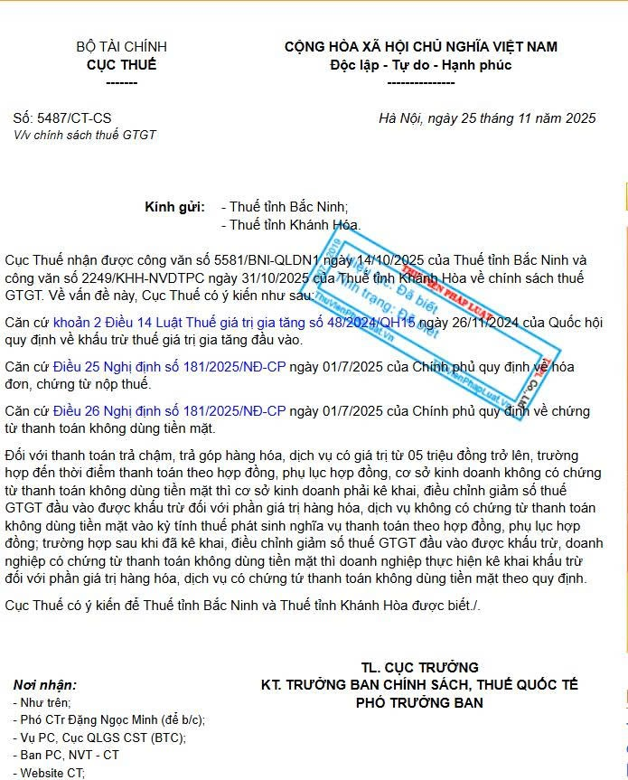
9 | Khai báo dữ liệu cho data mới: + Thống nhất ghi chữ hoa đầu tiên, thì hiện tại em đang thấy tên viết tắt NCC in hoa khá nhiều . Và tên NCC viết đầy đủ thì cũng có 1 số viết tắt |  | Ms Dư đã cập nhật lại
10 | - Ms Ngân: bổ sung Quy trình con gửi yêu cầu test mẫu VTBB - Quy trình Thu mua VTBB, trao đổi với Ly có cần tạo Group Zalo: YÊU CẦU TEST MẪU VTBB không | TM - TEST MẪU (NGOÀI LAB) | - BP khác: ĐP VTBB đi ktra test mẫu - Tạo Group và tạo quy trình con cho test VTBB (nếu chưa có) | - Trang đã bổ sung tên Nhóm TM - TEST MẪU (NGOÀI LAB) vào quy trình thu mua khảo sát -test mẫu - Trang đã bổ sung Khảo sát- test mẫu trả kết quả vào link khối vp | - Tạo group làm việc=Đã xong - Sử dụng Drive Khảo sát của thu mua - Trang bổ sung group vào quy trình khảo sát và test mẫu của thu mua - Trang bổ sung thêm sheet Khảo sát và test mẫu vào link Drive trả KQ cho khối VP | 11/05/2026
11 | Tại TRIỂN KHAI QUY TRÌNH 18.04 / 4. QT THU MUA VTBB /9. Gửi chứng từ nhập kho Cập nhật: tô đỏ Nhóm Zalo: THU MUA SX - GỬI ĐƠN MUA HÀNG NM DEGO * Đối với nhập hàng Nhà máy Dego gởi hình ĐMH trên Misa cho Kế toán trên Zalo |  | Ms Dư đã cập nhật |  | - Đã thêm vào qtrinh chỉ xem lại
12 | Chưa xem lại quy trình xử lý sự cố - sai pháp ly nhận hóa đơn Tài liệu sự cố thu mua | QuyTrinhXuLySuCo_Sai Phap ly Nhan Hoa Don họp 4/5 | Đưa vào quy trình xử lý sự cố trong tài liệu xử lý sự cố - Các sự cố và thông tin Ms Dư phụ trách nhập liệu và lấy thông tin liên quan |  | - Bổ sung thông tin, kiểm tra thông tin trên hóa đơn trước khi ký
13 | Danh sách hóa chất làm giấy đủ dk sx kd hóa chất. Khai báo với cục hóa chất | - Ms Quyên: Quyên liên hệ NCC xin mã CAS nhưng quản lý của NCC không cho cung cấp: NCC Hải Bình, Hiền Phan '- Mr Tiên gởi Ms Quyên văn bản phạt bao nhiêu nếu không khai báo deadline 9/5 - Ms Quyên trả kết quả Ms Ngân khi nào hoàn thành deadline 9/5 | Liên hệ Quyên cung cấp Plan công việc các danh sách NL cho Mr Tiên |  | Cập nhật thông tin trên Form - Mr Quyên 11/5 cung cấp lại các giao dịch của năm 2025 đến hiện tại (tất cả thương hiệu) , và cùng ngày Mr Tiên phải cung cấp danh sách hoạt chất cần khai báo theo quy định DS GIAO DỊCH CAS - 12/05 Ms Ngân hướng dẫn Ms Quyên lọc lại danh sách Ms Thủy cung cấp và gửi yêu cầu cho LAB nhập hoạt chất đang mua => 15/5 Lab phản hồi =>16/5 Mr Tiên khai báo lên cục Hóa chất và báo kết quả Ms Ngân =====> Bổ sung quy trình thu mua NL phải xác nhận mã Cas với NCC và ghi nhận vào file theo dõi thu mua | 16/05/2026
14 | Form thanh toán Mr Tiên |  | Ms Trang trao đổi Mr Tiên => làm form thanh toán |  | - Dựa trên dưa liệu NCC, thành tiền, tháng thanh toán công nợ | Trang đã hoàn thành
15 | Hướng dẫn QT XỬ LÝ SỰ CỐ THU MUA |  | Ms Dư nhập thông tin sự cố vào sheet theo dõi sự cố dựa trên thông tin của nhân sự thu mua
16
17
18
19
20
21
22
23
24
25
26
27
28
29
30
31
32
33
34
35
36
37
38
39
40
41
42
43
44
45

